タイトル
同志社大学様

 | 学生勤務管理システム

 | CC-800_ポップアップ

 | 【 Ver 1.03 】

 |  |  | 2023年10月 6日作成

 |  |  | 2025年 6月12日改訂

見出し部タイトル制御テーブル
タイトル項目 |  | タイトル項目埋め込み内容
①システム名 |  | 学生勤務管理システム
②サブシステム名 |  | 共通機能
③分類名
④作業工程名 |  | 機能設計
⑤ドキュメント代表名 |  | CC-800_ポップアップ
⑥ドキュメント詳細名 |  | ※ページ毎に個別入力
⑦作成者 |  | 木田 優
⑧作成日 |  | 2023-10-06
⑦改定者 |  | ※ページ毎に個別入力
⑧改定日 |  | 2025/06/12
⑨管理記号 |  | DUC010
⑩Ｖｅｒ |  | 【 Ver 1.03 】

機能概要・画面遷移図
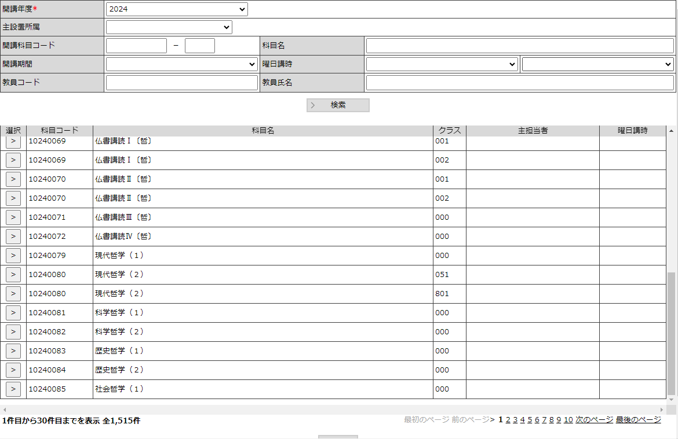
システム名 |  |  | 学生勤務管理システム |  | 工 程 | 機能設計 |  |  |  | 作 成 | 木田 優 |  |  | 2023-10-06 | 管理記号 | DUC010
サブシステム名 |  |  | 共通機能 |  | ドキュメント | CC-800_ポップアップ |  |  |  | 改 訂

機能名称 |  |  | ポップアップ |  |  | 機能ＩＤ |  | CC-800 |  | 利用想定ユーザー |  |  | 全ユーザー
機 能 概 要

 | 名称などの情報を選択するためのサポート画面。
 | 選択した結果の情報を呼び出し元画面に渡す。

画 面 遷 移 図

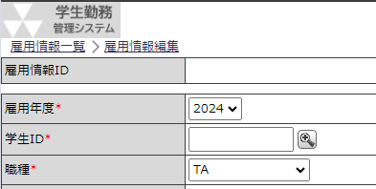
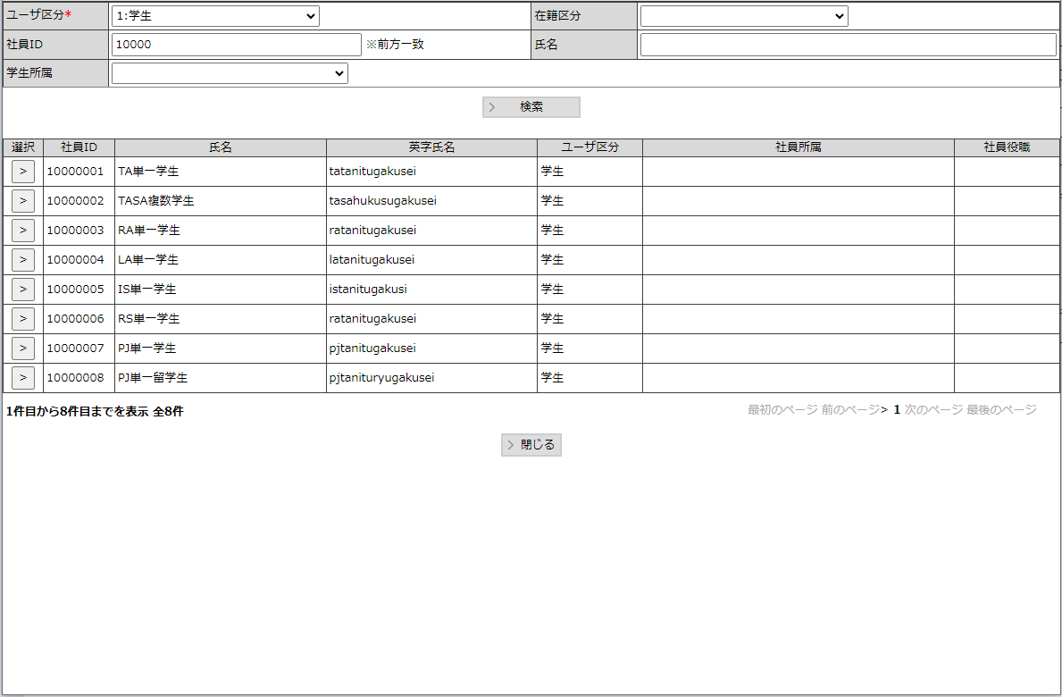
 |  | ○呼び出し元画面 |  |  |  | ○ポップアップ |  |  | ポップアップ一覧
 |  |  |  |  |  |  | （CC-800-01S） |  | CC-800-01S |  |  | 社員選択
 |  |  |  | 検索アイコンクリック |  |  |  |  | CC-800-02S |  |  | 科目選択

 |  |  |  |  |  | ○ポップアップ
 |  |  |  |  |  |  | （CC-800-02S）

社員選択
システム名 |  |  |  | 学生勤務管理システム |  |  |  |  | 工 程 | 機能設計 |  |  |  |  |  |  |  | 作 成 |  |  | 木田 優 |  |  |  |  |  |  | 2023-10-06 |  |  |  |  |  | 管理記号 |  | DUC010
サブシステム名 |  |  |  | 共通機能 |  |  |  |  | ドキュメント | CC-800_ポップアップ |  |  |  |  |  |  |  | 改 訂 |  |  | 木田 優 |  |  |  |  |  |  | 2025-06-12

画面名称 |  |  |  | 社員選択 |  |  |  |  |  | 画面ＩＤ | CC-800-01S |  |  |  |  |  |  | 利用想定ユーザー |  |  |  |  |  |  |  | 管理者、担当者
画面レイアウト |  |  |  |  |  |  |  |  |  |  |  |  |  |  |  |  |  | 機能概要

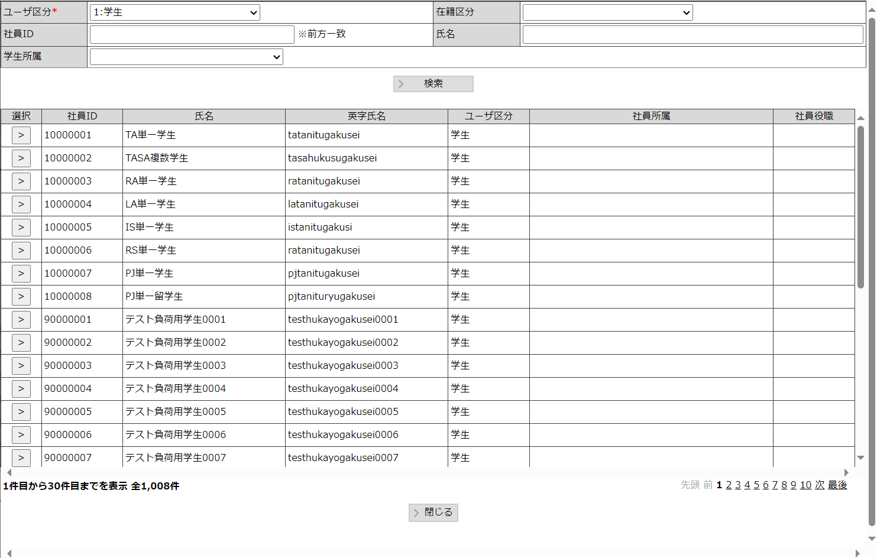
 |  |  |  |  |  |  |  |  |  |  |  |  |  |  |  |  |  |  | ・ | 社員（学生・教員・職員）を選択するための画面。

 |  |  |  |  |  |  |  |  |  |  |  |  |  |  |  |  |  | 画面説明 （処理内容・アクション等）

 |  |  |  |  |  |  |  |  |  |  |  |  |  |  |  |  |  |  | ・ | 学生、教員、職員区分をパラメータで受け取った場合は、画面の
 |  |  |  |  |  |  |  |  |  |  |  |  |  |  |  |  |  |  |  | ユーザ区分に設定し、非活性とする。

 |  |  |  |  |  |  |  |  |  |  |  |  |  |  |  |  |  |  | ・ | 検索結果の行は30行を最大とし、31行目以降はページング機能を使用して
 |  |  |  |  |  |  |  |  |  |  |  |  |  |  |  |  |  |  |  | 表示する行を切り替える。

 |  |  |  |  |  |  |  |  |  |  |  |  |  |  |  |  |  |  | ・ | ユーザ区分によって、検索条件の表示、非表示を切り替える。
 |  |  |  |  |  |  |  |  |  |  |  |  |  |  |  |  |  |  |  | 検索条件 |  |  |  |  |  |  | ユーザ区分
 |  |  |  |  |  |  |  |  |  |  |  |  |  |  |  |  |  |  |  |  |  |  |  |  |  |  | 学生 |  |  | 教員 |  | 職員
 |  |  |  |  |  |  |  |  |  |  |  |  |  |  |  |  |  |  |  | 学生所属 |  |  |  |  |  |  | 表示 |  |  | 非表示 |  | 非表示
 |  |  |  |  |  |  |  |  |  |  |  |  |  |  |  |  |  |  |  | 教員コード |  |  |  |  |  |  | 非表示 |  |  | 表示 |  | 表示

 |  |  |  |  |  |  |  |  |  |  |  |  |  |  |  |  |  |  | ・ | 社員マスタの有効フラグが無効の社員も検索対象に含める |  |  |  |  |  |  |  |  |  |  |  |  |  |  |  |  | 2025年度保守

リストボックス |  |  |  |  |  |  |  |  |  |  |  |  |  |  |  |  |  | 権限による画面制御
項目名 |  |  |  |  | 内容 |  |  |  |  |  |  | 並び順
ユーザ区分 |  |  |  |  | ユーザ区分 |  |  |  |  |  |  | 昇順 |  |  |  |  |  |  | ユーザ区分による検索条件の表示・非表示切替あり
在籍区分 |  |  |  |  | 在籍区分 |  |  |  |  |  |  | 昇順
学生所属 |  |  |  |  | 課程、学部・研究科、学科・専攻、コース・クラスター |  |  |  |  |  |  | 昇順
 |  |  |  |  |  |  |  |  |  |  |  |  |  |  |  |  |  | 一覧の並び順

 |  |  |  |  |  |  |  |  |  |  |  |  |  |  |  |  |  |  | 社員ＩＤ（昇順）

画 面 補 足 説 明

 | ○入力項目（検索条件） |  |  |  |  |  |  |  |  |  |  |  | 〇リストボックス
 | 項目名 |  |  |  |  | 入力必須 | 桁数 | 入力制限等 |  |  |  |  |  | 【ユーザ区分】 |  |  |  |  |  |  |  |  |  |  | 【在籍区分】
 | ユーザ区分 |  |  |  |  | 〇 | － | リストボックス |  |  |  |  |  |  | ユーザ区分 |  |  |  |  |  |  |  | ▼ |  |  | 在籍区分 |  |  |  |  |  |  | ▼
 | 在籍区分 |  |  |  |  | × | － | リストボックス 初期値：籍あり |  |  |  |  |  |  |  |  | 学生 |  |  |  |  |  |  |  |  |  |  |  |  |  | 籍あり
 | 社員ＩＤ |  |  |  |  | × | 11 | 半角数字、前方一致 |  |  |  |  |  |  |  |  | 承認者 |  |  |  |  |  |  |  |  |  |  |  |  |  | 籍なし
 | 氏名 |  |  |  |  | × | 100 | 英字氏名、カナ含む部分一致検索 |  |  |  |  |  |  |  |  | 担当者
 | 学生所属 |  | 課程 |  |  | × | － | リストボックス |  |  |  |  |  |  |  |  | 管理者
 |  |  | 学部・研究科 |  |  | × | － | リストボックス
 |  |  | 学科・専攻 |  |  | × | － | リストボックス
 |  |  | コース・クラスター |  |  | × | － | リストボックス |  |  |  |  |  | 【学生所属】
 | 教員コード |  |  |  |  | × | 6 | 半角数字 |  |  |  |  |  |  | 学生所属 |  |  |  |  |  |  | ▼
 |  |  |  |  |  |  |  |  |  |  |  |  |  |  | ↓ | 学生所属の課程を選択すると
 |  |  |  |  |  |  |  |  |  |  |  |  |  |  | ↓ | 学部・研究科を選択するリストボックスを表示する。
 |  |  |  |  |  |  |  |  |  |  |  |  |  |  | 学生所属 |  | 1：学部 |  |  |  |  | ▼ |  |  |  |  |  |  | ▼
 | ○出力項目 |  |  |  |  |  |  |  |  |  |  |  |  |  | ↓ | 学部・研究科を選択すると
 | 項目名 |  |  |  | 編集内容等 |  |  |  |  |  |  |  |  |  | ↓ | 学科・専攻を選択するリストボックスを表示する。
 | 社員ID |  |  |  |  |  |  |  |  |  |  |  |  |  | 学生所属 |  | 1：学部 |  |  |  |  | ▼ |  | 02：文学部 |  |  |  |  | ▼ |  |  |  |  |  | ▼
 | 氏名
 | 英字氏名
 | ユーザ区分 |  |  |  | (1)学生、(2)教員、(3)担当者、(4)管理者
 | 社員所属
 | 社員役職

 | 〇選択
 |  | 選択すると、出力項目の内容をパラメータで呼び出し元画面に渡す。

科目選択
システム名 |  |  |  | 学生勤務管理システム |  |  |  |  | 工 程 | 機能設計 |  |  |  |  |  | 作 成 |  |  | 木田 優 |  |  | 2023-10-06 |  | 管理記号 | DUC010
サブシステム名 |  |  |  | 共通機能 |  |  |  |  | ドキュメント | CC-800_ポップアップ |  |  |  |  |  | 改 訂 |  |  | 木田 優 |  |  | 2023-10-23

画面名称 |  |  |  | 科目選択 |  |  |  |  |  | 画面ＩＤ | CC-800-02S |  |  |  |  | 利用想定ユーザー |  |  |  |  | 管理者、担当者
画面レイアウト |  |  |  |  |  |  |  |  |  |  |  |  |  |  |  | 機能概要

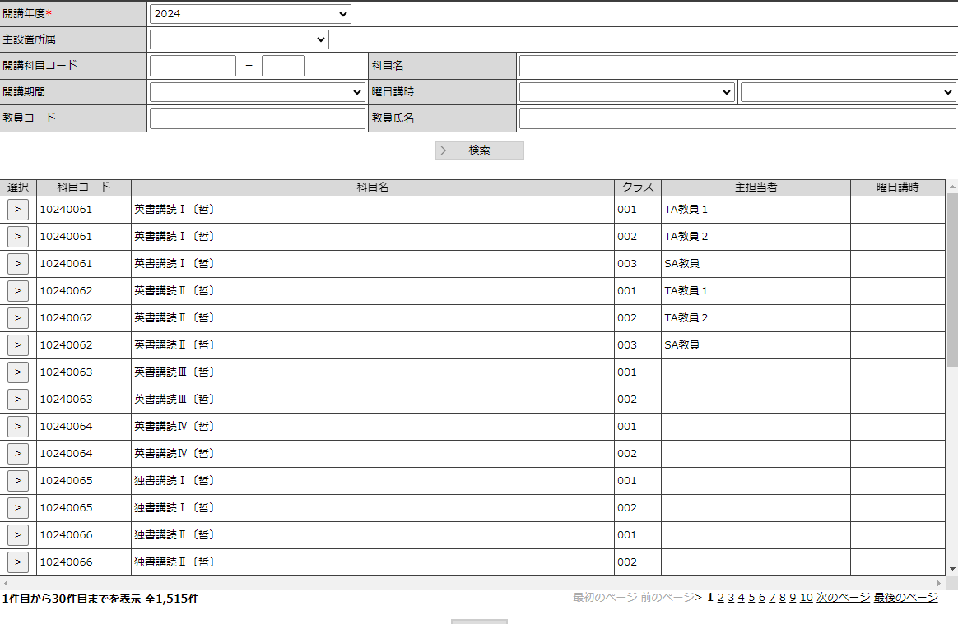
 |  |  |  |  |  |  |  |  |  |  |  |  |  |  |  |  | ・ | 科目を選択するための画面。

 |  |  |  |  |  |  |  |  |  |  |  |  |  |  |  | 画面説明 （処理内容・アクション等）

 |  |  |  |  |  |  |  |  |  |  |  |  |  |  |  |  | ・ | 検索結果の行は30行を最大とし、31行目以降はページング機能を使用して
 |  |  |  |  |  |  |  |  |  |  |  |  |  |  |  |  |  | 表示する行を切り替える。

リストボックス |  |  |  |  |  |  |  |  |  |  |  |  |  |  |  | 権限による画面制御
項目名 |  |  |  |  | 内容 |  |  |  |  |  |  | 並び順
開講年度 |  |  |  |  | 開講マスタの開講年度 |  |  |  |  |  |  | 降順
主設置所属 |  |  |  |  | 課程コード |  |  |  |  |  |  | 昇順
開講期間 |  |  |  |  | 開講期間 |  |  |  |  |  |  | 昇順
曜日講時 |  |  |  |  | 曜日コード 、講時コード |  |  |  |  |  |  | 昇順 |  |  |  | 一覧の並び順

 |  |  |  |  |  |  |  |  |  |  |  |  |  |  |  |  | 科目コード（昇順）→クラスコード（昇順）

画 面 補 足 説 明

 | ○入力項目（検索条件） |  |  |  |  |  |  |  |  |  |  |  | 〇リストボックス
 | 項目名 |  |  |  |  | 入力必須 | 桁数 | 入力制限等 |  |  |  |  |  | 【開講年度】
 | 開講年度 |  |  |  |  | 〇 | - | リストボックス |  |  |  |  |  |  | 開講年度 |  |  |  |  | ▼
 | 主設置所属 |  |  |  |  | × | - | リストボックス |  |  |  |  |  |  |  |  | 2023
 | 開講科目コード |  |  |  |  | × | 8 | 半角数字、前方一致 |  |  |  |  |  |  |  |  | 2022
 | クラスコード |  |  |  |  | × | 3 | 半角数字 |  |  |  |  |  |  |  |  | 2021
 | 科目名 |  |  |  |  | × | 100 | 部分一致 |  |  |  |  |  |  |  |  | 2020
 | 開講期間 |  |  |  |  | × | - | リストボックス
 | 曜日講時 |  | 曜日 |  |  | × | - | リストボックス
 |  |  | 講時 |  |  | × | - | リストボックス |  |  |  |  |  | 【主設置所属】
 | 教員コード |  |  |  |  | × | 6 | 半角数字、前方一致 |  |  |  |  |  |  | 主設置所属 |  |  |  |  | ▼
 | 教員氏名 |  |  |  |  | × | 100 | 部分一致 |  |  |  |  |  |  |  |  | 1：学部
 |  |  |  |  |  |  |  |  |  |  |  |  |  |  |  |  | 2：第２部
 | ○出力項目 |  |  |  |  |  |  |  |  |  |  |  |  |  |  |  | 3：博前・修士
 | 項目名 |  |  |  | 編集内容等 |  |  |  |  |  |  |  |  |  |  |  | 4：博後
 | 科目コード
 | 科目名
 | クラス |  |  |  |  |  |  |  |  |  |  |  |  | 【開講期間】
 | 主担当者 |  |  |  |  |  |  |  |  |  |  |  |  |  | 開講期間 |  |  |  |  | ▼
 | 曜日講時 |  |  |  |  |  |  |  |  |  |  |  |  |  |  |  | 通年
 |  |  |  |  |  |  |  |  |  |  |  |  |  |  |  |  | 春
 |  |  |  |  |  |  |  |  |  |  |  |  |  |  |  |  | 秋
 |  |  |  |  |  |  |  |  |  |  |  |  |  |  |  |  | 春前
 | 〇選択
 |  | 選択すると、出力項目の内容をパラメータで呼び出し元画面に渡す。
 |  |  |  |  |  |  |  |  |  |  |  |  |  | 【曜日講時】
 |  |  |  |  |  |  |  |  |  |  |  |  |  |  | 曜日講時 |  |  |  |  | ▼ |  |  | ▼
 |  |  |  |  |  |  |  |  |  |  |  |  |  |  |  |  | インターネット授業 |  |  |  | 時間制
 |  |  |  |  |  |  |  |  |  |  |  |  |  |  |  |  | 月曜日 |  |  |  | 1講時
 |  |  |  |  |  |  |  |  |  |  |  |  |  |  |  |  | 火曜日 |  |  |  | 2講時
 |  |  |  |  |  |  |  |  |  |  |  |  |  |  |  |  | 水曜日 |  |  |  | 3講時

